TDSheet
ХОЗКОМПЛЕКТ 660048, Красноярский край, г. Красноярск, Караульная 5Г т/ф (391)2-55-11-58 многоканальный) E-mail:hozkom@mail.ru
 | Менеджер Котов Константин доб. 144 hozkom0@mail.ru |  |  | НОВИНКИ
 | Менеджер Потехина Елена доб. 122 hoz102@inbox.ru
 | Менеджер Соловьева Ольга доб. 110 soloveva-os@hozkom.ru
 | Менеджер Старкова Ольга доб. 104 starkova-od@hozkom.ru
 | Менеджер Котов Роман доб. 107 kotov-rn@hozkom.ru

Прайс- лист от 13.04.2026 0:00:00
 |  |  | Скидка |  | Итого сумма | 0

Фотография | Код | Наименование товаров | Цена | Цена со скидкой | Заказ кол-во | Заказ сумма | Остаток

 |  | Электробытовая техника для дома и кухни
 |  | Климатическая техника
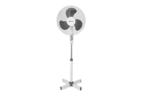 | 41053 | Вентилятор SAKURA напольный 40Вт, 3 скорости, бело-серый, SA-11G уп4шт /4/ (шт.) | 1268.73 | 1268.73 |  | 0
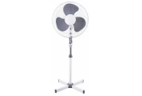 | 64019 | Вентилятор SAKURA напольный 40Вт, 3 скорости, черный, SA-10ВК уп.2шт/2/ (шт.)Китай | 1327.15 | 1327.15 |  | 0
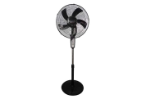 | 111982 | Вентилятор SAKURA напольный 40Вт, 3 скорости, черный SA-18ВК уп.1шт/2/ (шт.)Китай | 2487.93 | 2487.93 |  | 0
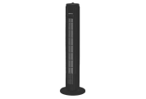 | 117573 | Вентилятор колонный SAKURA 50Вт напольный SA-19BKчерный /1/ (шт.)Китай | 2324.10 | 2324.10 |  | 0
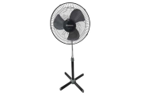 | 63109 | Вентилятор SAKURA напольный 40Вт, 3 скорости, черный/серый, SA-12ВК уп.2шт/2/ (шт.)Китай | 1231.90 | 1231.90 |  | 0
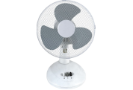 | 63111 | Вентилятор SAKURA настольный 20Вт, 2 скорости, бело-серый, SA-13G уп1шт/1/ (шт.)Китай | 1294.13 | 1294.13 |  | 0
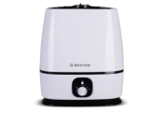 | 11832 | Увлажнитель BRAYER 35Вт, ультразвуковой, резерв. д/воды 6л, BR-4702 /6/ (шт.) | 3509.20 | 3509.20 |  | 0
 |  | Техника для дома
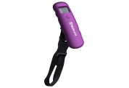 | 15536 | Весы SAKURA багажные 40кг, индикатор заряда, фиолет /12/ (шт.) | 378.43 | 378.43 |  | 0
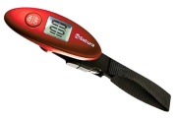 | 11311 | Весы SAKURA багажные 40кг, индикатор заряда, красные /12/ (шт.) | 378.43 | 378.43 |  | 0
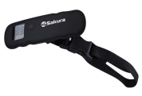 | 54908 | Весы SAKURA багажные 40кг, индикатор заряда, черн /12/ (шт.) | 378.43 | 378.43 |  | 0
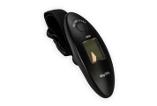 | 98108 | Весы ХК багажные электронные, до 40кг, WH-A15 /200/ (шт.) | 218.58 | 218.58 |  | 0
 | 113038 | Весы SAKURA напольные механические 0-130кг SA-5000-10 /10/ (шт.) | 587.30 | 587.30 |  | 0
 | 116113 | Миниочиститель BRAYER 3 Вт от катышков BR5031 /10/ (шт.) | 1013.66 | 1013.66 |  | 0
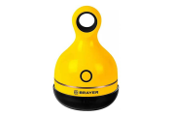 | 116114 | Миниочиститель BRAYER 3 Вт от катышков BR5033 /10/ (шт.) | 933.86 | 933.86 |  | 0
 | 116117 | Миниочиститель BRAYER 3 Вт от катышков BR5032 /10/ (шт.) | 1013.66 | 1013.66 |  | 0
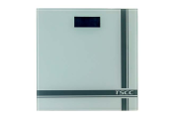 | 85932 | Весы ХК напольные электронные TCEC, d=100г, max 150кг, белый матовый, 2*R03, TS-B8012 /10/ (шт.) | 983.67 | 983.67 |  | 0
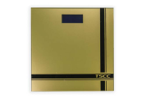 | 85933 | Весы ХК напольные электронные TCEC, d=100г, max 150кг, золото, 2*R03, TS-B8012 /10/ (шт.) | 985.08 | 985.08 |  | 0
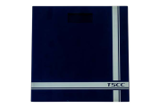 | 85934 | Весы ХК напольные электронные TCEC, d=100г, max 150кг, синий, 2*R03, TS-B8012 /10/ (шт.) | 985.08 | 985.08 |  | 0
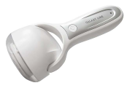 | 50262 | Миниочиститель GALAXY от катышков GL-6303 /60/ (шт.) | 887.39 | 887.39 |  | 0
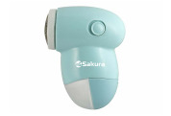 | 43817 | Миниочиститель SAKURA от катышков SA-5202M /96/ (шт.) | 230.94 | 230.94 |  | 0
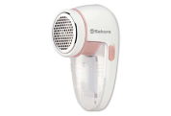 | 73926 | Миниочиститель SAKURA от катышков SA-5206P /96/ (шт.) | 422.75 | 422.75 |  | 0
 | 19318 | Миниочиститель SAKURA от катышков, плавающая головка, 2хR06, SA-5206P /48/ (шт.) | 420.44 | 420.44 |  | 0
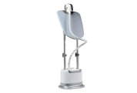 | 56561 | Отпариватель GALAXY 1900Вт щетка для чистки, контейнер 2,1л, стойка, насадка GL-6208 /2/**** (шт.) | 7659.32 | 7659.32 |  | 0
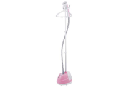 | 50101 | Отпариватель SAKURA 2000Вт, 1,6л., SA-3919P /4/ (шт.) | 3605.96 | 3605.96 |  | 0
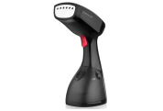 | 66630 | Отпариватель ручной BRAYER 1470Вт, съемная щетка, автооткл,фиксации BR-4122 /24/ (шт.) | 2117.77 | 2117.77 |  | 0
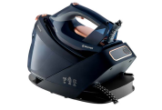 | 118235 | Паровая станция BRAYER 3200Вт, 1,5л, 7 Бар , вертикальное отпарив. BR4157 /4/ (шт.) | 6990.00 | 6990.00 |  | 0
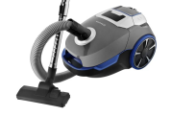 | 75307 | Пылесос BRAYER 2200Вт, 3 бумажных мешка BR4220 /1/*** (шт.) | 8801.47 | 8801.47 |  | 0
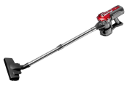 | 118237 | Пылесос BRAYER 600Вт, мешок, 0,8л, вертикальный BR4268 /1/ (шт.) | 3609.90 | 3609.90 |  | 0
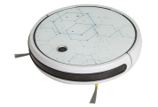 | 109796 | Робот-пылесос JVC JH-VR510, 4 режима, контейнер д/воды, управл.со смартфона crystal /1/****** (шт.) | 16614.58 | 16614.58 |  | 0
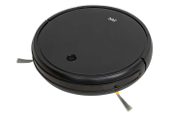 | 109797 | Робот-пылесос JVC JH-VR510, 4 режима, контейнер д/воды, управл. со смартфона black /1/***** (шт.) | 16614.58 | 16614.58 |  | 0
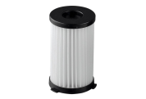 | 55575 | Фильтр GALAXY для пылесоса подходит для пылесосов GL6230/1/ (шт.) | 295.80 | 295.80 |  | 0
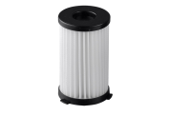 | 55576 | Фильтр GALAXY для пылесоса подходит для пылесосов GL6231 /1/*** (шт.) | 346.50 | 346.50 |  | 0
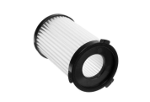 | 55582 | Фильтр GALAXY для пылесоса подходит для пылесосов GL6255 /1/ (шт.) | 329.60 | 329.60 |  | 0
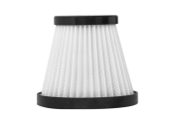 | 55585 | Фильтр GALAXY для пылесоса подходит для пылесосов GL6234/1/*** (шт.) | 211.92 | 211.92 |  | 0
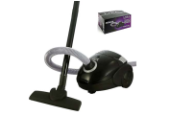 | 112119 | Пылесос LIRA 1800Вт, с мешком д/пыли, мощн. всасывания 350Вт, LR1001 /1/ (шт.) | 2420.00 | 2420.00 |  | 0
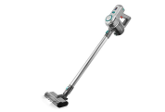 | 106617 | Пылесос ручной BRAYER 120Вт 1.0л бат 22.2B турбощетка с LED складной BR4266 /1/ (шт.) | 9437.44 | 9437.44 |  | 0
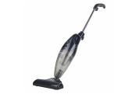 | 115211 | Пылесос SAKURA 650Вт Нера фильтр SA-8320BK черно-серый /1/ (шт.) | 1996.44 | 1996.44 |  | 0
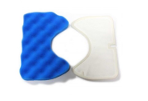 | 10544 | Фильтр предмоторный SAMSUNG FSM-65 v1157, синий 167*112мм, белый 161*107мм /1/***** (шт.) | 287.06 | 287.06 |  | 0
 |  | Техника для красоты и здоровья
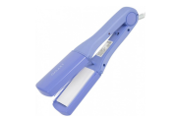 | 30625 | Щипцы для волос GALAXY 48Вт, сменные керамические пластины, 180'С GL-4506 /24/****** (шт.) | 1182.75 | 1182.75 |  | 0
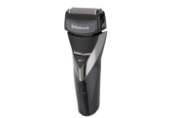 | 54902 | Бритва SAKURA три плавающие головки, влажное бритье, триммер, аккумулятор, SA-5418BK /6/ (шт.) | 1573.80 | 1573.80 |  | 0
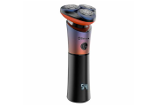 | 111282 | Бритва SAKURA сухое/влажное бритье, черн. SA-5431BK /6/ (шт.) | 1726.89 | 1726.89 |  | 0
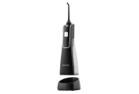 | 113980 | Ирригатор для полости рта GALAXY черный 5Вт 2 насадки, резервуар 170мл /10/ (шт.) | 3275.66 | 3275.66 |  | 0
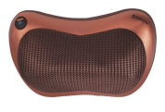 | 83557 | Массажер SAKURA 25Вт, бронза SA-5313 /1/ (шт.) | 2200.97 | 2200.97 |  | 0
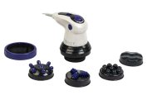 | 87815 | Массажер GALAXY д/тела, 50Вт плавная регулировка скорости, 5 насадок, GL-4942 /1/ (шт.) | 1681.81 | 1681.81 |  | 0
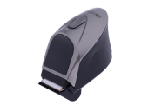 | 56139 | Машинка GALAXY для стрижки волос аккум, 4 насадки, ножницы, расческа, 220В, GL-4168 /24/***** (шт.) | 1597.93 | 1597.93 |  | 0
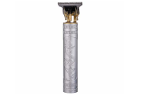 | 116579 | Машинка SAKURA для стрижки волос 4 насадки, ножницы, расческа, сереб, 220В, SA-5181SL /10/ (шт.) | 537.29 | 537.29 |  | 0
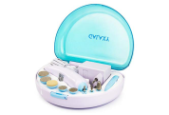 | 66489 | Набор GALAXY для маникюра и педикюра 3Вт, 8 насадок, 220В, аккумулятор GL-4911 /24/* (шт.) | 1137.93 | 1137.93 |  | 0
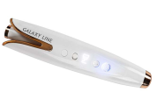 | 56143 | Плойка GALAXY 50 Вт, аккумулятор Li-Lon Max t 200С GL-4634 /24/***** (шт.) | 2881.23 | 2881.23 |  | 0
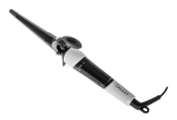 | 69277 | Плойка конусная GALAXY 45Вт, керамические пластины, GL-4614 /36/ (шт.) | 1389.43 | 1389.43 |  | 0
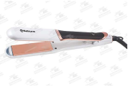 | 107049 | Выпрямитель SAKURA 50Вт, керам. покрытие,LED SA-4524W /5/***** (шт.) | 1373.23 | 1373.23 |  | 0
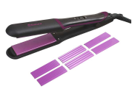 | 111283 | Выпрямитель SAKURA 40Вт, керам. покрытие, SA-4529P /6/ (шт.) | 1268.35 | 1268.35 |  | 0
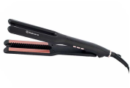 | 111284 | Выпрямитель SAKURA 68Вт, керам. покрытие, SA-4530BBK /6/ (шт.) | 1023.66 | 1023.66 |  | 0
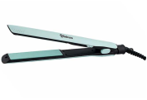 | 111285 | Выпрямитель SAKURA 40Вт, керам. покрытие, мятный SA-4531M /6/ (шт.) | 1014.25 | 1014.25 |  | 0
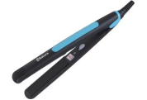 | 91357 | Плойка-выпрямитель SAKURA 35Вт, SA-4514BL /48/ (шт.) | 581.10 | 581.10 |  | 0
 | 91358 | Плойка-выпрямитель SAKURA 35Вт, SA-4514R /48/ (шт.) | 581.10 | 581.10 |  | 0
 | 14010 | Плойка-выпрямитель SAKURA 35Вт, SA-4519BL /48/ (шт.) | 638.82 | 638.82 |  | 0
 | 25401 | Стайлер GALAXY для волос, 35Вт, макс. темп 200C, GL-4661 /24/***** (шт.) | 2103.60 | 2103.60 |  | 0
 | 56547 | Стайлер GALAXY для волос, 120Вт, макс. темп 220C, GL-4662 /24/***** (шт.) | 2103.60 | 2103.60 |  | 0
 | 50257 | Стайлер GALAXY для волос, 50 Вт, макс. темп. 200 С, керам.покрытие GL-4635 /20/***** (шт.) | 1199.54 | 1199.54 |  | 0
 | 57398 | Стайлер GALAXY для волос, диаметр 22мм, керам. покрытие, 10 температурных реж, 70Вт, GL-4606 /12/*** (шт.) | 1343.76 | 1343.76 |  | 0
 | 32340 | Стайлер SAKURA для волос, 45Вт, 220-240V керам. покрытие, SA-4520Р /24/ (шт.) | 1158.17 | 1158.17 |  | 0
 | 107054 | Стайлер SAKURA для волос, 38Вт, 220-240V керам. 3 в 1 SA-4523WB /24/***** (шт.) | 763.19 | 763.19 |  | 0
 | 96037 | Стайлер-мини GALAXY 35 Вт, макс. темп. 180 С GL-4619 /48/**** (шт.) | 1033.20 | 1033.20 |  | 0
 | 14019 | Триммер SAKURA универсальный, 9 насадок аккум SA-5523BL /10/ (шт.) | 1505.97 | 1505.97 |  | 0
 | 14020 | Триммер SAKURA универсальный, 9 насадок аккум SA-5523R /10/ (шт.) | 1445.26 | 1445.26 |  | 0
 | 54898 | Триммер SAKURA универсальный, две насадки черно-красный, SA-5530BK /10/ (шт.) | 789.58 | 789.58 |  | 0
 | 54952 | Триммер SAKURA универсальный, две насадки, сер SA-5529DG /10/ (шт.) | 853.05 | 853.05 |  | 0
 | 73936 | Триммер SAKURA универсальный, две насадки 5 в 1 SA-5534WP /10/***** (шт.) | 1336.61 | 1336.61 |  | 0
 | 13361 | Триммер SAKURA универсальный, две насадки, SA-5520BL /10/ (шт.) | 423.32 | 423.32 |  | 0
 | 54956 | Триммер SAKURA универсальный, две насадки, SA-5520BK /10/ (шт.) | 499.01 | 499.01 |  | 0
 | 41156 | Триммер SAKURA универсальный, насадка, SA-5521HB /10/ (шт.) | 257.02 | 257.02 |  | 0
 | 43235 | Выпрямитель BRAYER BR3332 7 реж, Led-дисп. автоотключ., шнур 1,8 м (шт.) | 1250.35 | 1250.35 |  | 0
 | 106604 | Выпрямитель BRAYER BR3335 Led-дисп. автоотключ., шнур 1,8 м (шт.) | 1716.52 | 1716.52 |  | 0
 | 113973 | Фен GALAXY 2100Вт, 2 скорости, 1 реж.температуры GL-4357 /24/ (шт.) | 1642.03 | 1642.03 |  | 0
 | 41159 | Фен SAKURA 1800Вт, 3 температурных режима, склад. ручка SA-4044BK /12/ (шт.) | 1932.65 | 1932.65 |  | 0
 | 87810 | Фен-расческа GALAXY 1200Вт, 2 насадки, 2скорости, GL-4404 /12/ (шт.) | 2250.97 | 2250.97 |  | 0
 | 110476 | Фен-расческа GALAXY 1200Вт, 3 насадки, 3скорости, GL-4413 /24/***** (шт.) | 2098.61 | 2098.61 |  | 0
 | 50119 | Фен-расческа SAKURA 400Вт, 2 температурных режима, 2скорости, белый SA-4205R /24/******* (шт.) | 1829.88 | 1829.88 |  | 0
 | 50120 | Фен-расческа SAKURA 1200Вт, 2 температурных режима, 2скорости, черный SA-4206BL /12/**** (шт.) | 1292.49 | 1292.49 |  | 0
 | 98913 | Фен-расческа SAKURA 1000Вт, 2 температурных режима, 3 насадки, белый SA-4204W /24/***** (шт.) | 1196.46 | 1196.46 |  | 0
 | 43234 | Щипцы BRAYER д/завивки BR3209 PTC Heating, Мах t.210 шнур 1,8м /24/**** (шт.) | 1103.65 | 1103.65 |  | 0
 | 22012 | Щипцы GALAXY д/завивки 40Вт, керамические пластины, 200'С GL-4502 /24/*** (шт.) | 727.96 | 727.96 |  | 0
 | 56531 | Щипцы GALAXY д/завивки 30Вт, керамические пластины, 200'С GL-4500 /24/**** (шт.) | 512.40 | 512.40 |  | 0
 | 58333 | Щипцы GALAXY д/завивки 65Вт, керамические пластины, 200'С GL-4505 /12/**** (шт.) | 1495.54 | 1495.54 |  | 0
 | 59267 | Щипцы GALAXY д/завивки 65Вт, керамические пластины, 200'С GL-4507 /24/***** (шт.) | 1401.49 | 1401.49 |  | 0
 | 3377 | Щипцы GALAXY д/волос 65Вт, 200'С, ЖК-дисплей с индикацией температуры, GL-4516 /12/****** (шт.) | 1588.48 | 1588.48 |  | 0
 | 56558 | Щипцы GALAXY д/волос 30Вт, 200'С GL-4522 /12/**** (шт.) | 802.69 | 802.69 |  | 0
 |  | Техника для кухни
 | 119562 | Аэрогриль BRAYER 1500Вт съемная решетка, таймер, 8 программ BR2041 5л /1/ (шт.) | 6289.58 | 6289.58 |  | 0
 | 119563 | Аэрогриль BRAYER 1050Вт съемная решетка, таймер, 5 программ BR2046 4,2л /1/ (шт.) | 7075.93 | 7075.93 |  | 0
 | 43077 | Электрогриль SA-7662 2000 Вт антипригар.покрытие SA-7662 /1/ (шт.) | 4531.10 | 4531.10 |  | 0
 | 79198 | Гриль-пресс SAKURA SA-7667, 2000 Вт, съемн., 29*24 см, антипригарное покрытие. съемные панели /2/ (шт.) | 6458.80 | 6458.80 |  | 0
 | 111280 | Аэрогриль SAKURA 4л SA-7677BK таймер /4/ (шт.) | 4249.25 | 4249.25 |  | 0
 | 112253 | Вакууматор SA-7902М 80Вт мятный /12/ (шт.) | 1792.69 | 1792.69 |  | 0
 | 119821 | Аэрогриль SAKURA 4л SA-7677W таймер /4/ (шт.) | 3741.18 | 3741.18 |  | 0
 | 119829 | Аэрогриль SAKURA 4л SA-7682W 60 минут таймер /4/ (шт.) | 4532.60 | 4532.60 |  | 0
 | 119833 | Аэрогриль SAKURA 4л SA-7690 60мин таймер /4/ (шт.) | 4356.87 | 4356.87 |  | 0
 | 50186 | Блендер GALAXY 900Вт, 220-240В, GL-2160 /12/****** (шт.) | 4130.81 | 4130.81 |  | 0
 | 23159 | Блендер GALAXY 700Вт, чаша 1,5л, GL-2162 /6/ (шт.) | 1952.50 | 1952.50 |  | 0
 | 108512 | Блендер электрич GALAXY 1000Вт, погружной , мотор с низким уровнем шума, GL-2143 /16/****** (шт.) | 2525.79 | 2525.79 |  | 0
 | 27878 | Блендер электр CENTEK 800Вт, 800 мл, 12 предметов, алюм корпус, красн, СТ-1324 /4/***** (шт.) | 3406.17 | 3406.17 |  | 0
 | 91349 | Блендер электр SAKURA 300Вт, SA-6227GR /10/ (шт.) | 1211.49 | 1211.49 |  | 0
 | 43242 | Блендер электр BRAYER 800Вт, погружной, насадка BR1244 /6/ (шт.) | 2667.84 | 2667.84 |  | 0
 | 116116 | Блендер электр BRAYER 1200Вт, настольный стекл 1,75л, колка льда BR1203 /6/ (шт.) | 5738.22 | 5738.22 |  | 0
 | 117204 | Блендер электр BRAYER 1500Вт, погружной, нерж.лез.2ск, BR1257 /6/ (шт.) | 3138.99 | 3138.99 |  | 0
 | 118205 | Блендер электр BRAYER 1200Вт, погружной, стакан 700мл,турборежим BR1252/6/ (шт.) | 3452.52 | 3452.52 |  | 0
 | 118206 | Блендер электр BRAYER 1500Вт, погружной стекл 0,8л, капуч,пюре BR1256 /6/ (шт.) | 3452.52 | 3452.52 |  | 0
 | 118207 | Блендер электр BRAYER 1500Вт, погружной стекл 0,8л, измельчитель BR1264 /6/ (шт.) | 5172.74 | 5172.74 |  | 0
 | 118208 | Блендер электр BRAYER 1500Вт, погружной стекл 0,8л, измельчитель BR1267 /6/ (шт.) | 4239.46 | 4239.46 |  | 0
 | 73906 | Блендер электр SAKURA 600Вт, 1,0л, 2 скорости, SA-6255BK /10/**** (шт.) | 2301.26 | 2301.26 |  | 0
 | 73966 | Блендер электр SAKURA 600Вт, 1,0л, 2 скорости, SA-6254BK /10/ (шт.) | 2301.26 | 2301.26 |  | 0
 | 104111 | Блендерный набор SAKURA 1000Вт, DC мотор, венчик, чоппер, стакан SA-6249SBK /10/ (шт.) | 2526.31 | 2526.31 |  | 0
 | 106041 | Сэндвичница SAKURA 750Вт нерж тонкие вафли+рожок, SA-7427S /1/****** (шт.) | 1400.58 | 1400.58 |  | 0
 | 118734 | Сэндвичница SAKURA 750Вт нерж тонкие венские вафли SA-7427T /1/ (шт.) | 1529.54 | 1529.54 |  | 0
 | 16377 | Сэндвич- тостер GALAXY 800Вт, антипригарное покрытие GL-2959 /6/****** (шт.) | 1896.92 | 1896.92 |  | 0
 | 16378 | Сэндвич- тостер GALAXY 800Вт, антипригарное покрытие GL-2962 /6/ (шт.) | 1216.96 | 1216.96 |  | 0
 | 27514 | Мультигриль SAKURA 4 в 1 750Вт, SA-7420 /4/ (шт.) | 3238.25 | 3238.25 |  | 0
 | 73908 | Блинница SAKURA электрич 1200Вт, мрамор.покрытие, регулятор, лопатка и емк д/жидк SA-7421 /4/* (шт.) | 2202.95 | 2202.95 |  | 0
...

